ALFREDO V. BONFIL
INSTITUTO ELECTORAL DEL ESTADO DE CAMPECHE
“25 ANIVERSARIO DEL IEEC, 1997-2022”
PROCESO ELECTORAL ESTATAL ORDINARIO 2021
MAPA DE LOS RESULTADOS DE LA ELECCIÓN DE JUNTAS MUNICIPALES

JUNTA MUNICIPAL DE ALFREDO V. BONFIL |  |  |  |  |  |  |  |  |  | Resultados con base a la Sesión del Cómputo Municipal celebrada el 9 de junio de 2021.
VAXCAMPECHE | PT | PVEM | MOVIMIENTO CIUDADANO | MORENA | PES | RSP | FXM | CANDIDATOS/AS NO REGISTRADOS/AS | VOTOS NULOS | VOTACIÓN T. EMITIDA
731 | 63 | 4 | 652 | 362 | 2 | 5 | 3 | 2 | 60 | 1,884

PAN | PRI | PRD | PRI |  |  |  |  | GANADOR
56 | 641 | 34
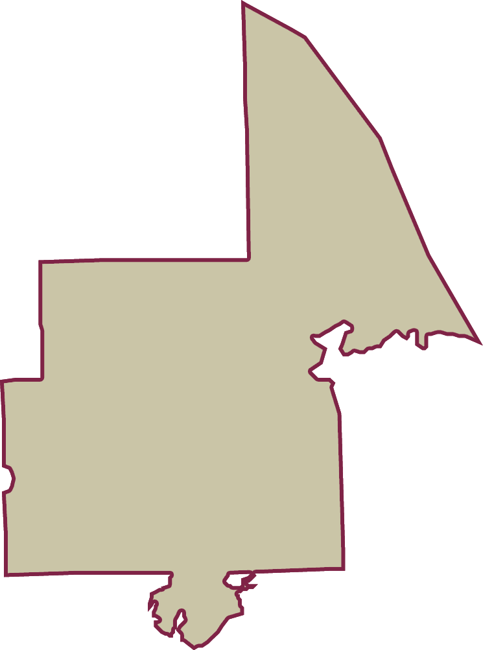
LISTA NOMINAL |  | 2,517
SECCIONES |  | 5
CASILLAS |  | 7

PARTICIPACIÓN CIUDADANA |  | 74.8510%
ABSTENCIONISMO |  | 25.1490%

